2022_data
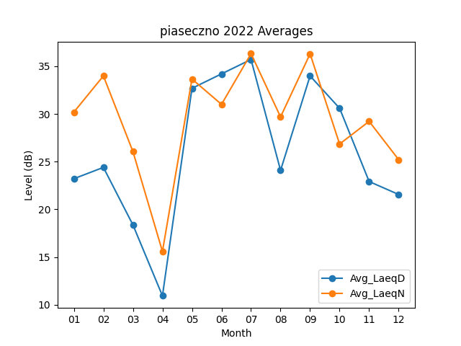
Month | Avg_LaeqD | Avg_LaeqN
01 | 23.209677419 | 30.187096774
02 | 24.396428571 | 33.982142857
03 | 18.377419355 | 26.058064516
04 | 10.94 | 15.593333333
05 | 32.680645161 | 33.65483871
06 | 34.193333333 | 31
07 | 35.703225806 | 36.316129032
08 | 24.083870968 | 29.683870968
09 | 33.98 | 36.296666667
10 | 30.590322581 | 26.84516129
11 | 22.916666667 | 29.22
12 | 21.558064516 | 25.206451613

